关系图
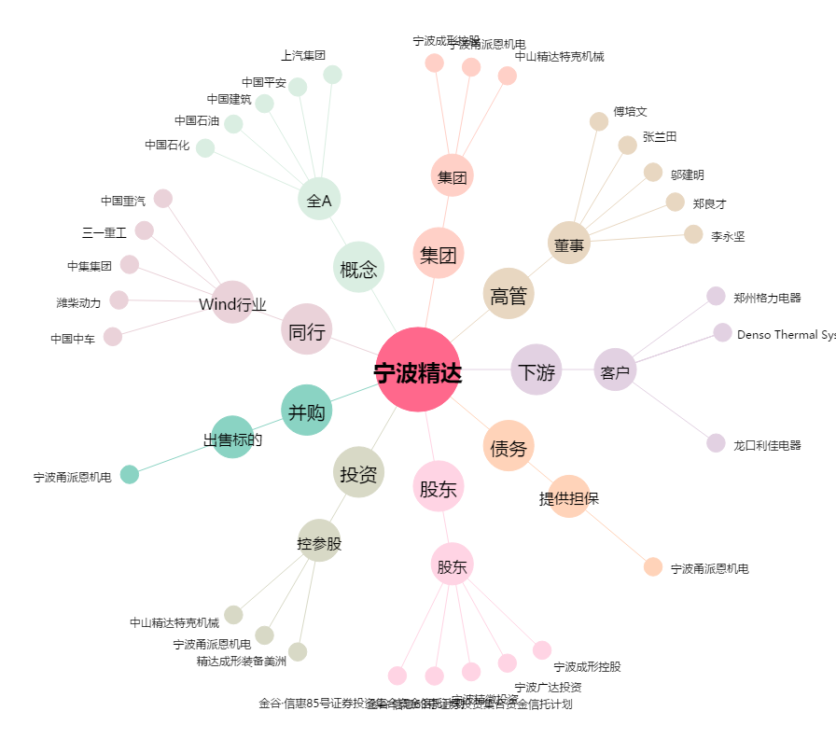
宁波精达[603088.SH] - 关系概览图

